Ejercicio
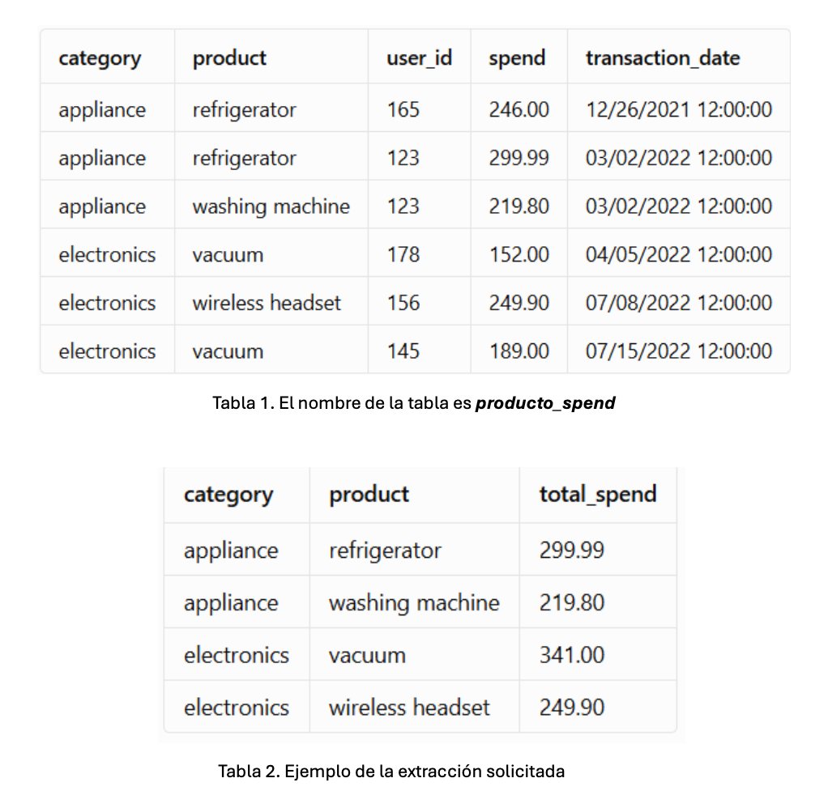

Query
SELECT category, product, total_spend FROM ( SELECT category, product, SUM(spend) AS total_spend, ROW_NUMBER() OVER (PARTITION BY category ORDER BY SUM(spend) DESC) AS ranking FROM producto_spend WHERE EXTRACT(YEAR FROM transaction_date) = 2022 GROUP BY category, product ) sub WHERE ranking <= 2;

Máx Utilidades
Una compañía fabrica y vende dos modelos de coche C1 y C2. Para su fabricación se necesita un trabajo manual de 60 minutos para el modelo C1 y de 60 minutos para el C2; y un trabajo de máquina de 180 minutos para el modelo C1 y de 30 minutos para C2. Se dispone para el trabajo manual de 500 horas al mes y para la máquina 800 horas al mes. Sabiendo que el beneficio por unidad es de 2000 y 1000 euros para C1 y C2, respectivamente, planificar la producción para obtener el máximo beneficio.

 | Este caso es un problema de optimización lineal, donde el objetivo es maximizar el beneficio total por la producción de dos modelos de coche (C1 y C2). Las restricciones están dadas por la disponibilidad mensual de trabajo manual (30,000 minutos) y de trabajo de máquina (48,000 minutos). El modelo se resuelve en Python utilizando la librería scipy.optimize. Resultados: Fabricar 220 coches modelo C1 Fabricar 280 coches modelo C2 Beneficio máximo: 720,000 euros

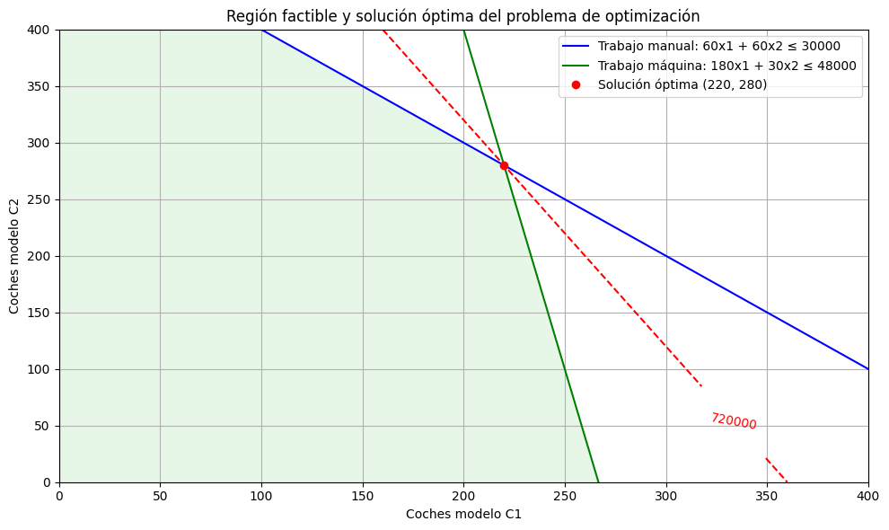
 |  | Script para la resolución
 |  | from scipy.optimize import linprog # Coeficientes de la función objetivo (negativos porque linprog minimiza) c = [-2000, -1000] # Coeficientes de las restricciones A = [ [60, 60], # trabajo manual [180, 30] # trabajo máquina ] b = [30000, 48000] # Restricciones de no negatividad x_bounds = (0, None) res = linprog(c, A_ub=A, b_ub=b, bounds=[x_bounds, x_bounds], method='highs') # Resultados x1, x2 = res.x beneficio_max = -res.fun print(f"Fabricar {x1:.0f} coches modelo C1") print(f"Fabricar {x2:.0f} coches modelo C2") print(f"Beneficio máximo: {beneficio_max:.2f} euros")

 |  |  | Script para la creación del gráfico
 |  |  | import numpy as np import matplotlib.pyplot as plt # Crear variables para el número de coches C1 y C2 x1 = np.linspace(0, 400, 500) x2 = np.linspace(0, 400, 500) # Restricciones # 60x1 + 60x2 <= 30000 (trabajo manual en minutos) # 180x1 + 30x2 <= 48000 (trabajo de máquina en minutos) # Despejar x2 en función de x1 para graficar las restricciones x2_manual = (30000 - 60 * x1) / 60 x2_maquina = (48000 - 180 * x1) / 30 # Crear gráfico plt.figure(figsize=(10, 6)) # Graficar restricciones plt.plot(x1, x2_manual, label='Trabajo manual: 60x1 + 60x2 ≤ 30000', color='blue') plt.plot(x1, x2_maquina, label='Trabajo máquina: 180x1 + 30x2 ≤ 48000', color='green') # Rellenar la región factible x1_grid, x2_grid = np.meshgrid(x1, x2) cond1 = 60 * x1_grid + 60 * x2_grid <= 30000 cond2 = 180 * x1_grid + 30 * x2_grid <= 48000 region_factible = cond1 & cond2 plt.contourf(x1, x2, region_factible, levels=[0.5, 1], colors=['#d0f0d0'], alpha=0.5) # Graficar línea de nivel de beneficio máximo Z = 2000 * x1_grid + 1000 * x2_grid CS = plt.contour(x1, x2, Z, levels=[720000], colors='red', linestyles='dashed') plt.clabel(CS, inline=1, fontsize=10) # Punto óptimo plt.plot(220, 280, 'ro', label='Solución óptima (220, 280)') # Detalles del gráfico plt.xlim(0, 400) plt.ylim(0, 400) plt.xlabel('Coches modelo C1') plt.ylabel('Coches modelo C2') plt.title('Región factible y solución óptima del problema de optimización') plt.legend() plt.grid(True) plt.tight_layout() plt.show()

SQL Prueba
 | Dadas las tablas que se encuentran en la pestaña "SQL Tablas", ejecute las siguientes consultas en SQL. Indique las queries en el espacio amarillo. Alternativamente puede utilizar el archivo "Business Case SQL" para correr las queries directamente en MySQL y devolver el file SQL con las respuestas.

1 | Seleccione todos los registros de la tabla PRODUCT | Ejercicios trabajados directamente en MySQL:
 | SELECT * FROM PRODUCT;

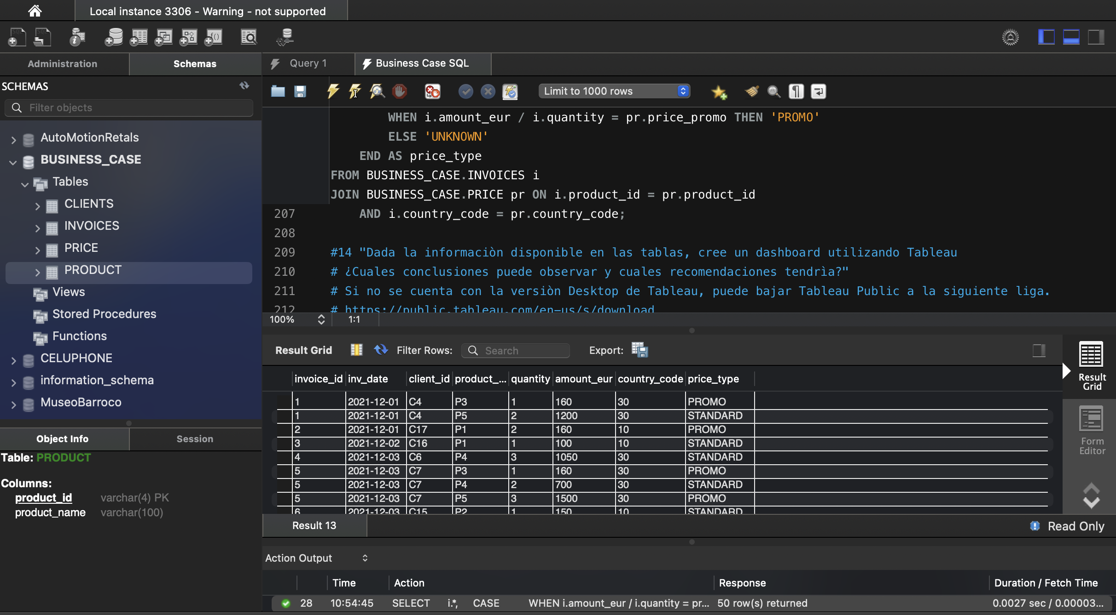
2 | Seleccione todas las ventas del primero de Diciembre 2021
 | SELECT * FROM BUSINESS_CASE.INVOICES WHERE inv_date = '2021-12-01';

3 | Seleccione todos los clientes que viven en Mexico
 | SELECT * FROM BUSINESS_CASE.CLIENTS WHERE country = 'Mexico';

4 | Seleccione todos los productos que se vendieron en la factura 25
 | SELECT * FROM BUSINESS_CASE.INVOICES WHERE invoice_id = 25;

5 | ¿Cuantos productos diferentes se venden en Colombia?
 | SELECT COUNT(DISTINCT product_id) AS productos_diferentes FROM BUSINESS_CASE.PRICE WHERE country = 'Colombia';

6 | Seleccione todos los clientes que viven en Cartagena
 | SELECT * FROM BUSINESS_CASE.CLIENTS WHERE city = 'Cartagena';

7 | ¿Cuantos clientes viven en la ciudad Guadalajara?
 | SELECT COUNT(*) AS total_clientes_guadalajara FROM BUSINESS_CASE.CLIENTS WHERE city = 'Guadalajara';

8 | ¿Cuál fue el monto total facturado en Mexico en Diciembre 2021?
 | SELECT SUM(amount_eur) AS total_facturado_mexico_dic2021 FROM BUSINESS_CASE.INVOICES WHERE country_code = 30 AND inv_date BETWEEN '2021-12-01' AND '2021-12-31';

9 | ¿Cuantos productos "producto_1" se vendieron en Colombia desde el primero hasta el 15 de diciembre 2021?
 | SELECT SUM(i.quantity) AS total_producto_1_colombia FROM BUSINESS_CASE.INVOICES i JOIN BUSINESS_CASE.PRODUCT p ON i.product_id = p.product_id WHERE p.product_name = 'producto_1' AND i.country_code = 10 AND i.inv_date BETWEEN '2021-12-01' AND '2021-12-15';

10 | ¿Cuántas veces comprò el cliente C10 en "Mexico"?
 | SELECT COUNT(DISTINCT i.invoice_id) AS compras_cliente_C10_mexico FROM BUSINESS_CASE.INVOICES i WHERE i.client_id = 'C10' AND i.country_code = 30;

11 | ¿Cuánto gastò el cliente C17 en Diciembre para la compra del "producto_6"?
 | SELECT SUM(i.amount_eur) AS total_gastado FROM BUSINESS_CASE.INVOICES i JOIN BUSINESS_CASE.PRODUCT p ON i.product_id = p.product_id WHERE i.client_id = 'C17' AND p.product_name = 'producto_6' AND MONTH(i.inv_date) = 12 AND YEAR(i.inv_date) = 2021;

12 | Seleccione la facturaciòn total de los dos Paises en en mes de diciembre agrupandola por Pais
 | SELECT pr.country, SUM(i.amount_eur) AS total_facturado FROM BUSINESS_CASE.INVOICES i JOIN BUSINESS_CASE.PRICE pr ON i.country_code = pr.country_code WHERE MONTH(i.inv_date) = 12 AND YEAR(i.inv_date) = 2021 GROUP BY pr.country;

13 | Seleccione la tabla INVOICE agregando el indicador "price_type" que informe si el precio por producto fue "STANDARD" o "PROMO";
 | SELECT i.*, CASE WHEN i.amount_eur / i.quantity = pr.price_standard THEN 'STANDARD' WHEN i.amount_eur / i.quantity = pr.price_promo THEN 'PROMO' ELSE 'UNKNOWN' END AS price_type FROM BUSINESS_CASE.INVOICES i JOIN BUSINESS_CASE.PRICE pr ON i.product_id = pr.product_id AND i.country_code = pr.country_code;

14 | Dada la informaciòn disponible en las tablas, cree un dashboard utilizando Tableau ¿Cuales conclusiones puede observar y cuales recomendaciones tendrìa? México representa el mayor volumen de ventas, especialmente en productos promocionales. * Producto 5 y Producto 4 son los más vendidos en valor, recomendando mantener promociones sobre estos. * Clientes recurrentes como C4 y C10 muestran altos montos de compra, son ideales para estrategias de fidelización. * Cartagena y Bogotá tienen un menor volumen: posible foco para campañas regionales. * Las promociones tienen alto impacto en ventas, se recomienda evaluar márgenes y continuar su implementación estratégica. * Ventas tienden a incrementarse hacia fin de mes, útil para planificar promociones y stock.

 | Si no se cuenta con la versiòn Desktop de Tableau, puede bajar Tableau Public en la siguiente liga.
 | https://public.tableau.com/en-us/s/download

